系统说明
2.1 设计目的

 | 1. 让城市有骨架：建筑必须沿道路生长，城市从主城沿路网向外长成一片，玩家的每次铺路都在决定城市的形状；
 | 2. 让战争有血管：军队只能沿道路行军，进攻路线可被预判、可被拦截，"修到哪、打到哪"；
 | 3. 给扩张一个成本出口：抢夺远处资源点必须先修路抵达，地图扩张从"免费移动"变成"持续投资"；
 | 4. 一句话总纲：道路是城市的骨架，也是战争的血管。

 | ▲ 图 1 · 核心循环——道路连接"经营"与"战争"

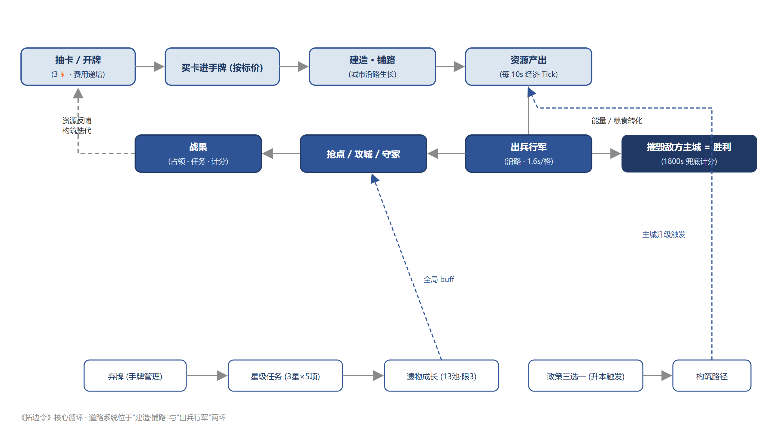

2.2 名词定义

名词 | 定义
道路格 | 已铺设道路的地图格，双方共用一套路网（A 方铺设的道路 B 方同样可通行）
官道路基 | 底图上描绘的旧官道走向（99 格，含 2 座桥），是叙事层的"帝国旧官道"；在官道格上铺路称为"开垦"
铺路前沿 | 从本方主城出发、沿可通行格 BFS 蔓延后，紧邻前沿的可铺格集合；铺路必须沿本方前沿生长，禁止隔空铺设
道路额度 | 每方主动铺设的道路格数上限（预设官道/桥不占额度）；拆路可释放额度
城门缺口 | 主城四邻最多 2 格被己方建筑占据、永远留缺口的保护规则（防自封要塞）；缺口同样不可被敌方铺路封死

2.3 系统功能列举

 | 铺路（道路卡 → 放置模式 → 点地图铺设）
 | 道路类型与价格（土路 / 石路 / 大道）
 | 道路额度管理（额度校验 / HUD 显示 / 铺满提示）
 | 拆路（拆除己方道路、释放额度；预设官道与桥不可拆）
 | 官道开垦（官道格偏好 / 开垦叙事 / 机制与普通铺路一致）
 | 行军与道路（沿路寻路 / 逐格推进 / 粮耗 / 粮尽停军）
 | 占领物流点自动铺路（免费、双方向）
 | AI 铺路（目标锁定 / 主干式寻径 / 半区限制 / 节奏控制）

2.4 功能需求说明

一、功能入口

 | 玩家从手牌打出道路牌进入铺路模式（区别于建筑牌：建筑进入放置模式）。铺路模式下：
 | 1. 全图所有可铺格高亮显示（金框呼吸）；
 | 2. 点击可铺格即铺设一格并扣费，模式保持（一张多格道路牌可连点铺完所含格数，或 Esc / 点击不可铺格退出，剩余格数作废）；
 | 3. 铺路模式下点选己方道路格 → 弹出操作条「拆除道路（释放 1 格额度）」。

二、功能规则

 | 1. 铺路合法性判定（按顺序执行，任一不通过即不可铺）

 | 步骤 a. 格位互斥校验：目标格必须是空地。以下格不可铺：已有道路、建筑占格（含 2×2 建筑的整块占地）、资源点、水域（桥格除外，桥由底图预设）、山、森林；
 | 步骤 b. 连通性校验：目标格必须在本方铺路前沿上（等价于：与本方主城连通的路网/己方建筑/主城四向相邻）。禁止隔着敌方主城、隔着无路区域铺设；
 | 步骤 c. 额度校验：本方已用额度 < 道路额度上限（100）。预设官道与桥为地图初始数据，不占额度、不受额度校验影响；
 | 步骤 d. 资源校验：能量 ≥ 道路牌单价（见配置表 3-1）。

 | ▲ 图 2 · 铺路合法性判定流程

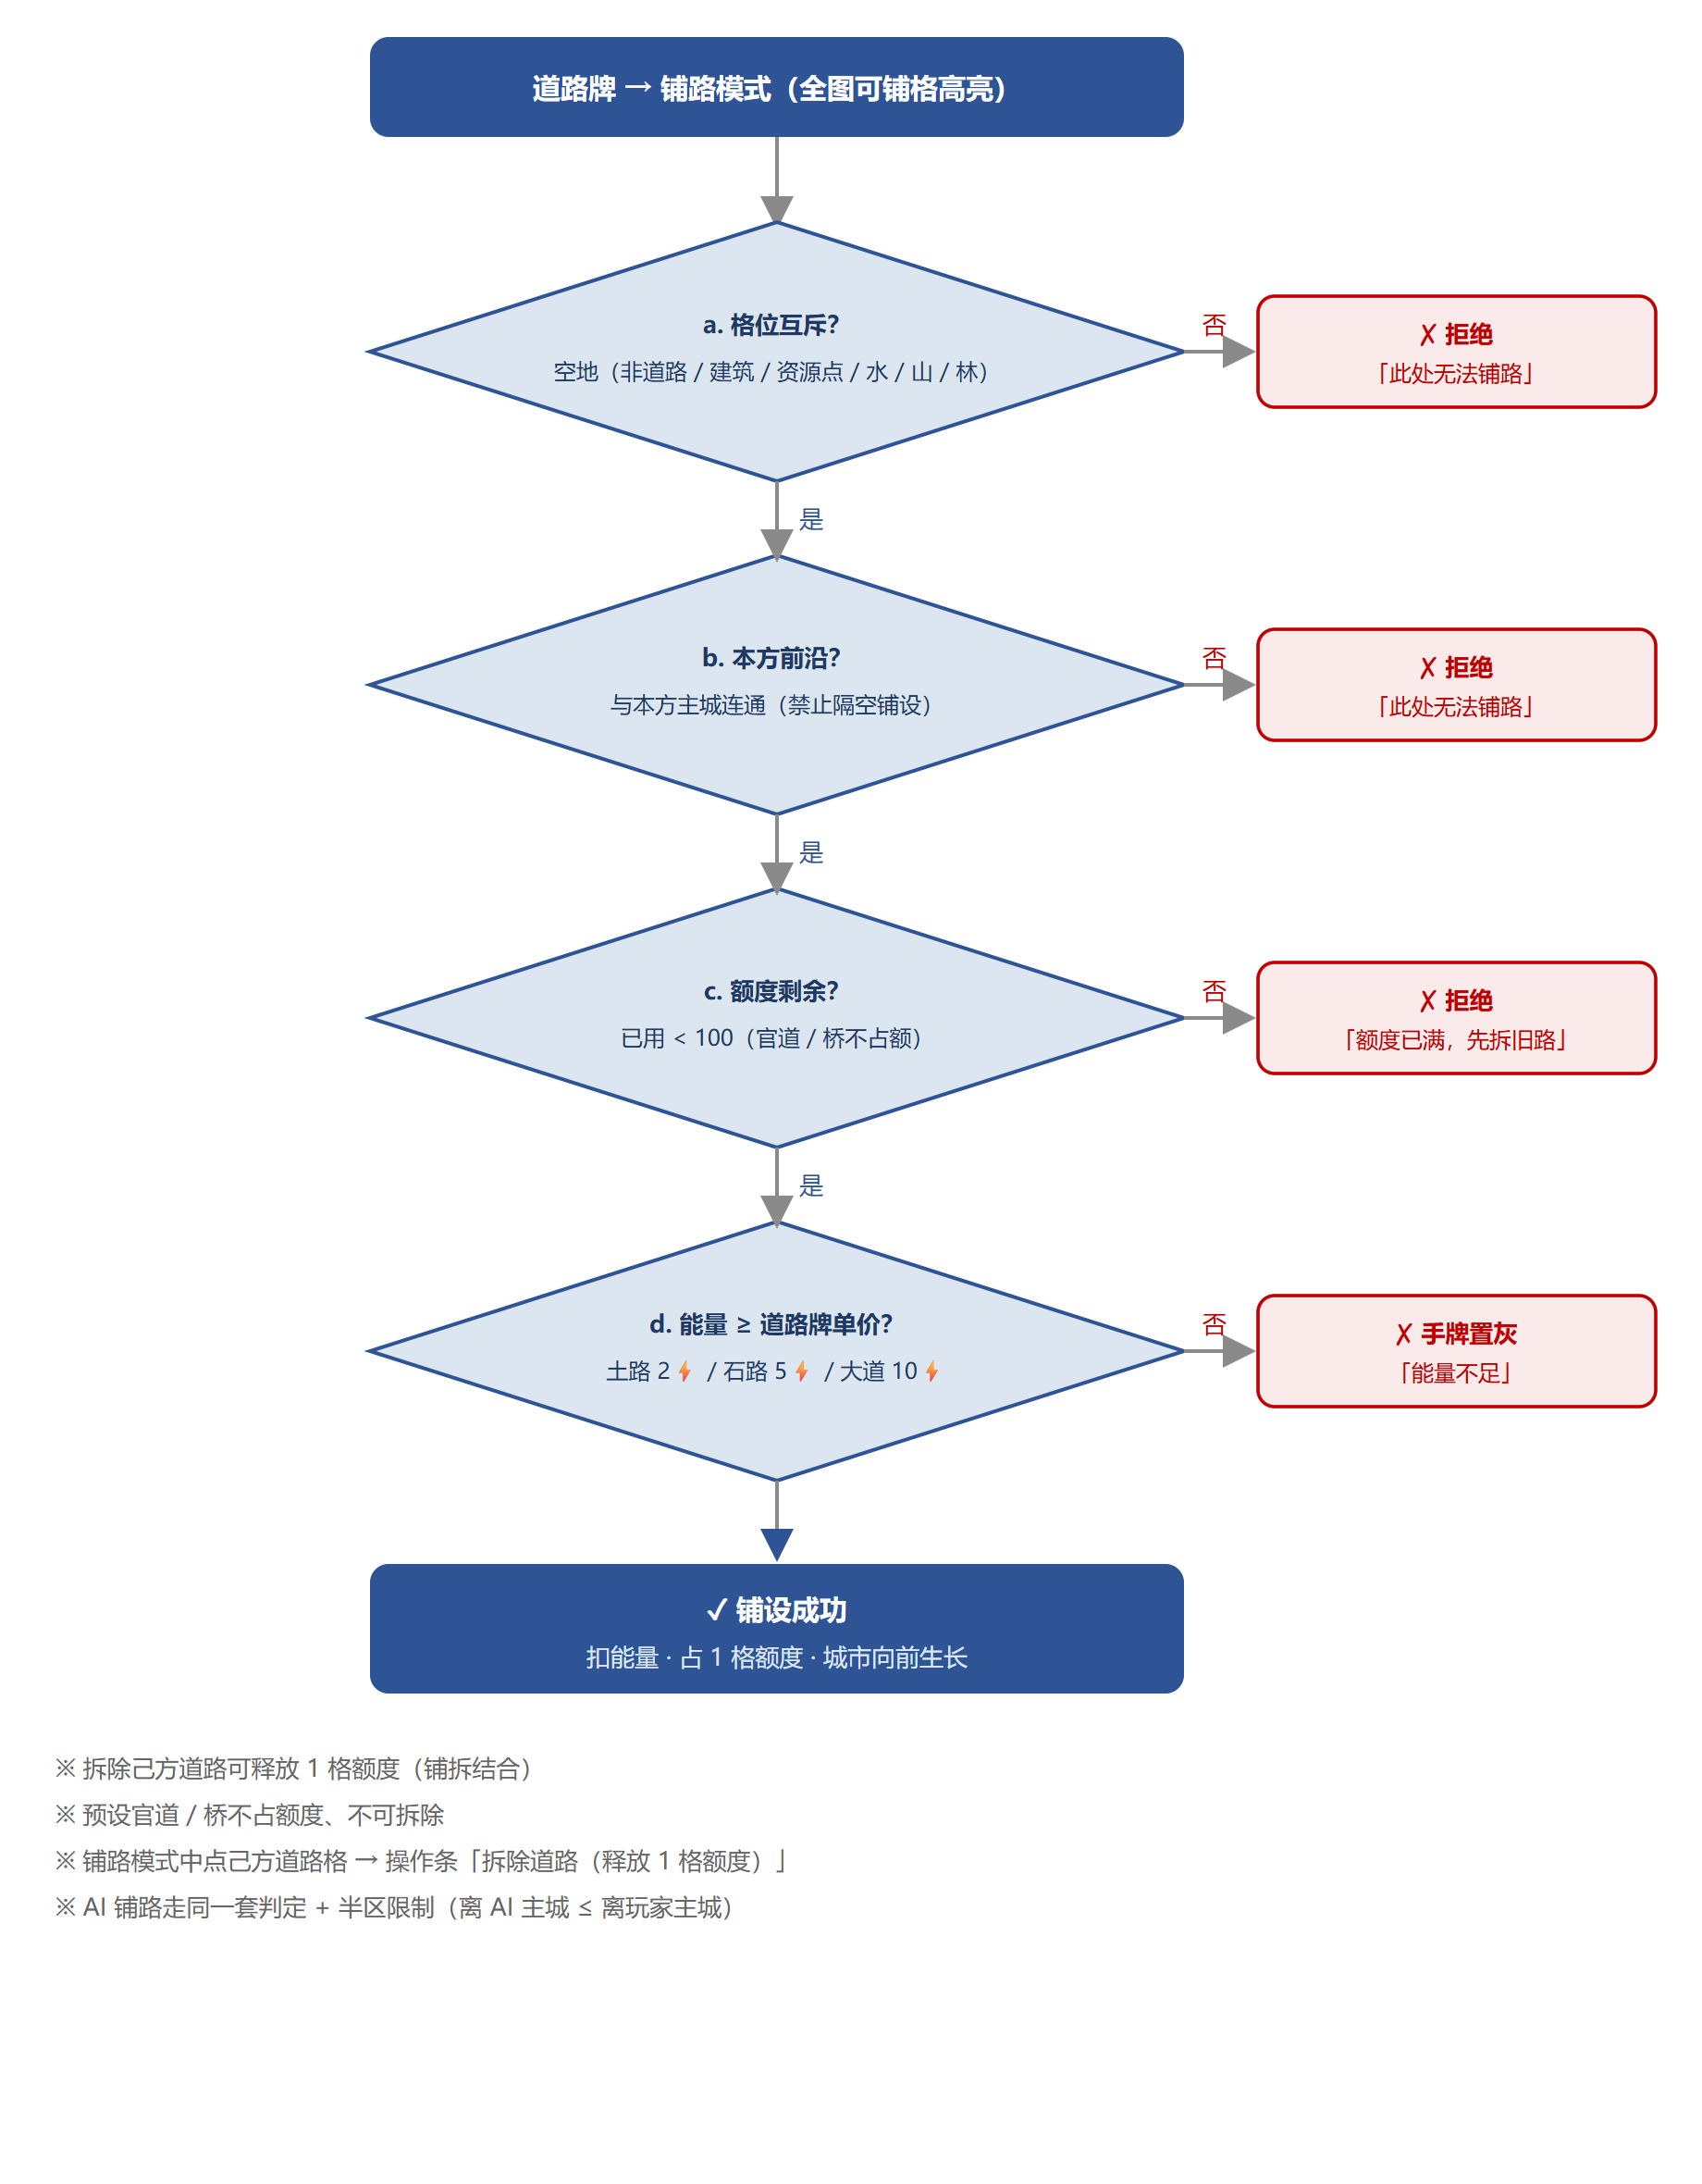

 | 2. 道路类型（三种道路牌只影响一次铺设的格数，不影响行军速度）

道路牌 | 价格 | 铺设格数 | 解锁条件
土路牌 | 2⚡ | 1 格 | 开局可用
石路牌 | 5⚡ | 3 格 | 主城 Lv2
大道牌 | 10⚡ | 5 格 | 主城 Lv3

 | 3. 道路额度

 | a. 每方额度上限 100 格（可配置），双方独立计算、互不占用；
 | b. HUD 常驻显示「道路 N/100」，达到 90% 变色预警，铺满后铺路提示改为「额度已满，先拆旧路」；
 | c. 拆除 1 格己方道路 → 释放 1 格额度，可立即再铺；
 | d. 预设官道与桥不可拆除、不占额度（它们属于"帝国旧官道"，不是玩家财产）；
 | e. 占领物流点后自动铺设的道路同样占用本方额度（免费铺、不免费占额）。

 | 4. 官道开垦

 | a. 官道路基共 99 格（含 2 座桥格），由底图绘制、地图初始数据登记；
 | b. 在官道格上铺路，机制与普通铺路完全一致（合法性 / 价格 / 额度全部相同）；
 | c. 差异仅两处（叙事 + 寻径偏好）：① 表现为"清理杂草、修复旧官道"，官道格铺成后贴回底图真官道贴图；② AI 与自动化寻径中，官道格的移动代价按 0.5 计（普通可铺格为 1），即同距离下优先沿旧官道开垦；
 | d. 设计意图：给"为什么地图上本来就有一条路"一个世界观解释，同时引导双方的扩张路线沿官道对撞，制造中期交战。

 | 5. 行军与道路

 | a. 行军合法性：部队只能沿可通行格移动（道路 / 己方建筑 / 主城；敌方主城占地 2×2 可通行——攻城必须能站上去）；草地不可通行、不可作为行军目标；
 | b. 寻路：BFS 最短路（四向），出发前一次性计算完整路径，逐格推进；
 | c. 行军速度：1.6 秒/格（可配置）；行军粮耗：0.6 粮/兵/格（可配置），下令时预扣每格粮耗、途中逐格结算；
 | d. 粮尽停军：粮食不足以支付下一格粮耗时，部队在当前格停止行军，兵留在格上（不丢失）；下令时仅要求"够走一格"，UI 如实返回"预计可走格数"（affordLegs）与 short 标记，禁止提示说谎；
 | e. 行军目标必须是具体对象（资源点 / 建筑 / 道路格），空地不可作为目标；
 | f. 政策「野战行军」例外：生效期间部队可离开道路走草地，行军耗粮 ×2。粮耗逐格现算：生效期间下令、生效中走的格按 ×2 计，政策失效后的剩余格回落 ×1；已出发的行军不因政策失效而中断（路径为下令时的快照）；
 | g. 滞留待命：政策失效后停在草地上的部队进入待命态——可被点选查看（提示滞留原因与解法），兵力徽章显示虚线描边 + 「待命」标记；恢复方式二选一：沿路修到该格（道路接通后即可下令）、或重新颁布「野战行军」。滞留部队不设时限、不会自行消散，可被敌方防御塔正常杀伤；
 | g. 行军中部队的当前落点为"在途格"：不可对该格部队重复下令（防复制）；对出发点格重新下令时，先将部队落地再执行新命令。

 | 6. 建筑与道路

 | a. 新建筑的每个占地格必须与道路四向相邻（主城视作路网之根）；
 | b. 建筑占格不可铺路；拆除建筑后腾出的格可铺；
 | c. 城门缺口：主城四邻最多 2 格被己方建筑占据；敌方不可在敌方主城相邻格铺路（防隔墙封门）。

 | 7. 占领物流点自动铺路

 | a. 地图 4 个物流点（西北 / 东北 / 西南 / 东南），占领后每 60 秒（可配置）自动沿本方路网前沿免费铺设 1 格；
 | b. 自动铺路遵守与手动铺路完全相同的合法性判定（前沿 / 互斥 / 半区），仅豁免能量支付；占用本方额度。

 | 8. AI 铺路（与玩家同一套规则，仅节奏与策略不同）

 | a. 节奏：每 10 秒最多铺 1 格（可配置），且每次铺设前校验能量 ≥ 当前单价；
 | b. 目标锁定：选择目标（未占领且未通路的最近资源点 → 己方建筑 ≥ 3 后转向玩家主城）后锁定直至路径走完或目标失效，防止目标漂移把路铺成放射状；
 | c. 主干式寻径：Dijkstra 计算主城 → 目标的最优待铺序列（走己方可通行格代价 0 = 优先复用已有路；可铺空格代价 1；官道格 0.5）；到不了目标时退化为"朝目标推进到能到达的最远处"，保证 AI 永远在铺；
 | d. 半区限制：AI 的铺路格必须满足「离 AI 主城 ≤ 离玩家主城」，走廊只修到中线，最后一段走玩家自己的路（路网互通）；
 | e. 策划备注（经济约束，默认关闭）：曾实现"递增单价"（每铺 N 格单价 +1⚡）试图抑制铺路量，三档实测（20/10/5 格递增）对铺路格数零影响、只挤占建造与训练预算，判定无效，默认关闭；机制与公式保留，`roadPriceStep` 设回 >0 即启用。

三、边界与异常

场景 | 处理 | 提示文案（多语言 key）
点击不可铺格（互斥/不连通） | 蜂鸣反馈，保持铺路模式 | 此处无法铺路
额度已满 | 拒绝铺设，保持模式 | 道路额度已满，先拆除旧路释放额度
能量不足 | 道路牌无法打出（手牌置灰） | 能量不足
一张牌中途取消 | 已铺格生效，剩余格数作废 | 已取消铺设
点击己方道路 | 操作条出现「拆除道路」 | 拆除后释放 1 格额度
点击预设官道/桥 | 操作条不出现拆除项 | 旧官道无法拆除
粮食不足下令 | 拒绝下令 | 粮食不足，无法行军
行军途中粮尽 | 停军留兵，march 清空 | 粮食不足，部队在 XX 停止行军
目标不可达 | 拒绝下令 | 没有可行的道路

 | ---

